Presentación resultados
Grupo | Pregunta | Pre-InterProjects | Post-InterProjects | Diferencia | Grupo | Pregunta | Chi-Cuadrado (𝜒2χ2) | p-valor | Dof
Estudiantes Público | Q1 | 1.23 | 4.89 | 3.66 | Estudiantes Público | Q1 | 104.92 | 4.19e-23 | 4
 | Q2 | 1.18 | 4.66 | 3.48 |  | Q2 | 107.99 | 1.08e-23 | 4
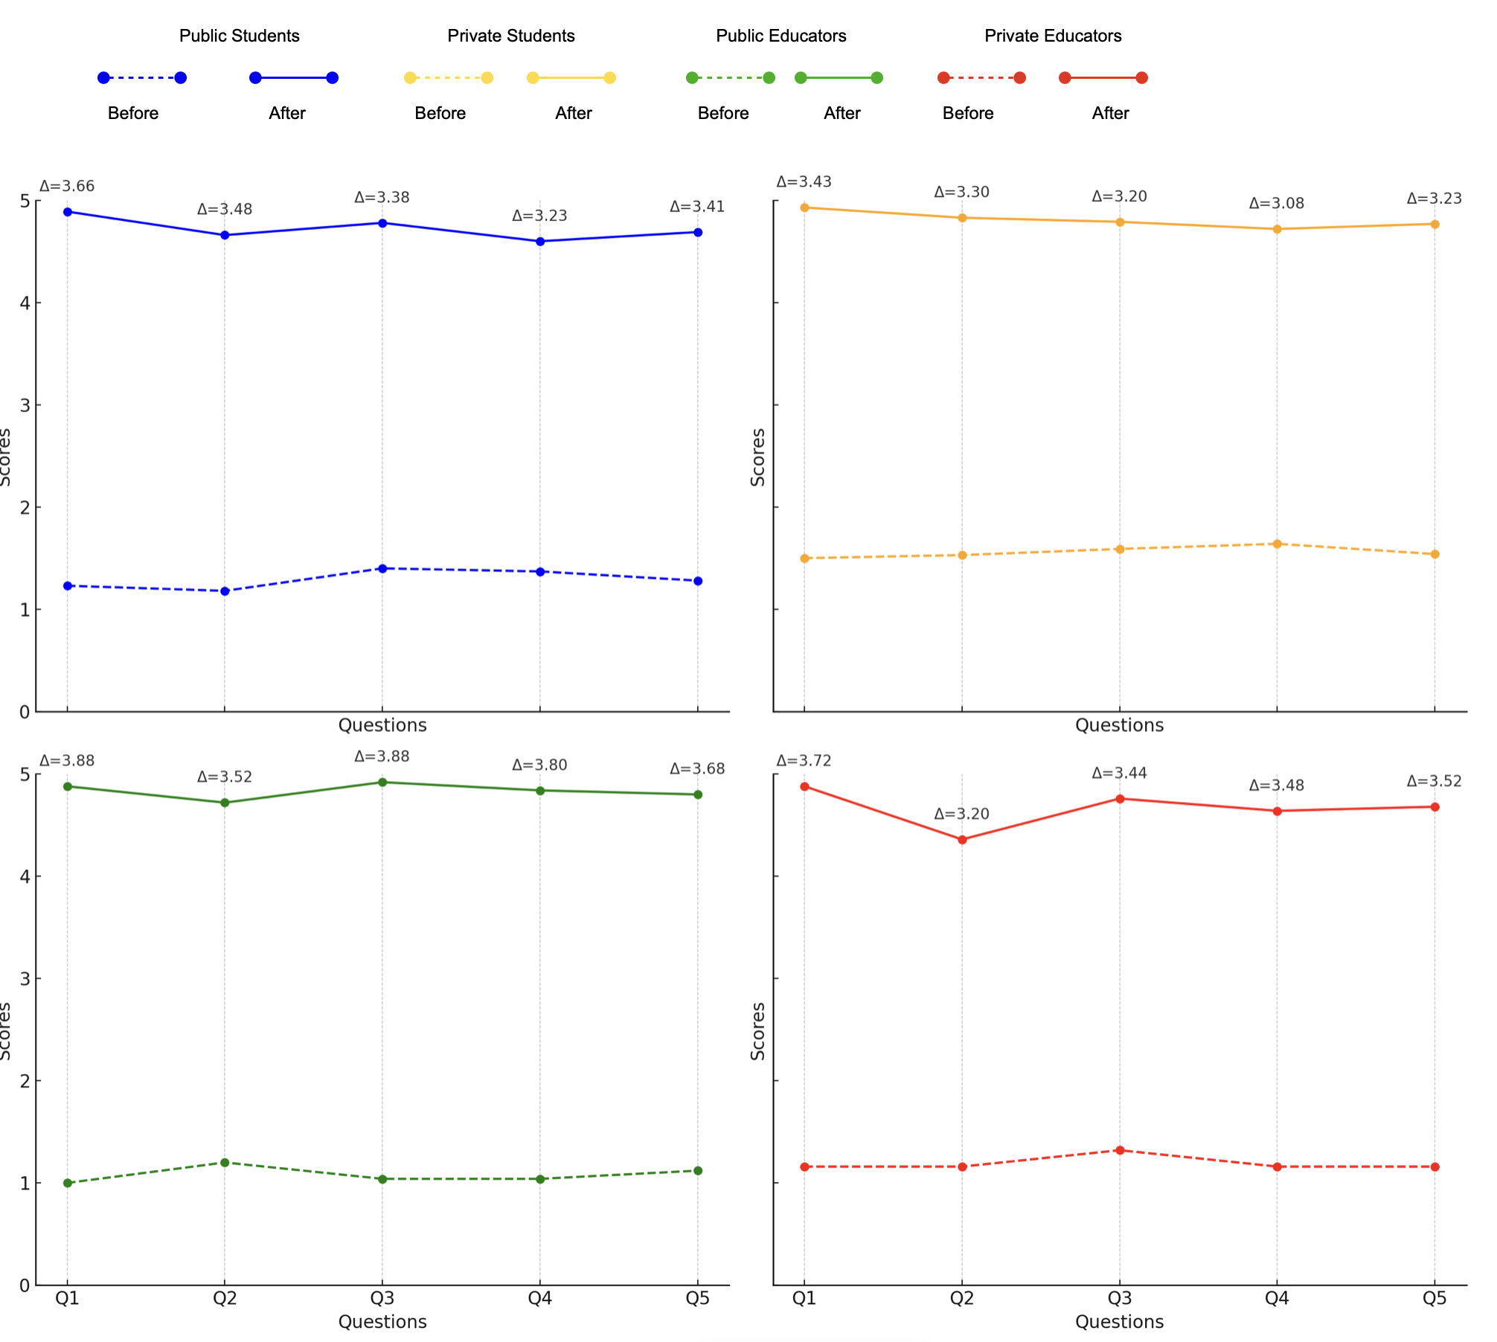
 | Q3 | 1.40 | 4.78 | 3.38 |  | Q3 | 104.03 | 8.99e-23 | 4
 | Q4 | 1.37 | 4.60 | 3.23 |  | Q4 | 107.46 | 1.36e-23 | 4
 | Q5 | 1.28 | 4.69 | 3.41 |  | Q5 | 108.64 | 8.13e-24 | 4
Estudiantes Privado | Q1 | 1.50 | 4.93 | 3.43 | Estudiantes Privado | Q1 | 105.53 | 3.16e-23 | 4
 | Q2 | 1.53 | 4.83 | 3.30 |  | Q2 | 106.01 | 2.52e-23 | 4
 | Q3 | 1.59 | 4.79 | 3.20 |  | Q3 | 103.52 | 7.54e-23 | 4
 | Q4 | 1.64 | 4.72 | 3.08 |  | Q4 | 106.32 | 2.23e-23 | 4
 | Q5 | 1.54 | 4.77 | 3.23 |  | Q5 | 108.20 | 3.42e-24 | 4
Docentes Público | Q1 | 1.00 | 4.88 | 3.88 | Docentes Público | Q1 | 0.00 | 1.00 | 4
 | Q2 | 1.20 | 4.72 | 3.52 |  | Q2 | 26.21 | 2.88e-06 | 4
 | Q3 | 1.04 | 4.92 | 3.88 |  | Q3 | 38.46 | 9.01e-09 | 4
 | Q4 | 1.04 | 4.84 | 3.80 |  | Q4 | 31.69 | 2.22e-08 | 4
 | Q5 | 1.12 | 4.80 | 3.68 |  | Q5 | 26.57 | 1.77e-06 | 4
Docentes Privado | Q1 | 1.16 | 4.88 | 3.72 | Docentes Privado | Q1 | 34.02 | 6.68e-05 | 4
 | Q2 | 1.16 | 4.36 | 3.20 |  | Q2 | 31.81 | 0.0014 | 4
 | Q3 | 1.32 | 4.76 | 3.44 |  | Q3 | 34.80 | 6.45e-05 | 4
 | Q4 | 1.16 | 4.64 | 3.48 |  | Q4 | 33.16 | 1.25e-05 | 4
 | Q5 | 1.16 | 4.68 | 3.52 |  | Q5 | 35.04 | 5.85e-05 | 4

"Las tablas 1 y 2 presentan los promedios de respuestas y los resultados de la prueba chi-cuadrado antes y después de la implementación de los InterProjects. Los valores de p extremadamente bajos (menores a 0.05) sugieren que las diferencias observadas son estadísticamente significativas. Esto indica que los InterProjects tuvieron un impacto positivo significativo en las percepciones de estudiantes y docentes en ambos contextos (público y privado)."

Promedios
 | Estudiantes Público | Estudiantes Privado | Docentes Público | Docentes Privado
pre-Q1 | 1.23 | 1.5 | 1 | 1.16
post-Q1 | 4.89 | 4.93 | 4.88 | 4.88
pre-Q2 | 1.18 | 1.53 | 1.2 | 1.16
post-Q2 | 4.66 | 4.83 | 4.72 | 4.36
pre-Q3 | 1.4 | 1.59 | 1.04 | 1.32
post-Q3 | 4.78 | 4.79 | 4.92 | 4.76
pre-Q4 | 1.37 | 1.64 | 1.04 | 1.16
post-Q4 | 4.6 | 4.72 | 4.84 | 4.64
pre-Q5 | 1.28 | 1.54 | 1.12 | 1.16
post-Q5 | 4.69 | 4.77 | 4.8 | 4.68

Estudiantes Público
Pre-Q1 a Pre-Q5: Respuestas pre-programa alrededor de 1.2 a 1.4.
Post-Q1 a Post-Q5: Respuestas post-programa alrededor de 4.6 a 4.9, indicando una mejora significativa.
Estudiantes Privado
Pre-Q1 a Pre-Q5: Respuestas pre-programa alrededor de 1.5 a 1.6.
Post-Q1 a Post-Q5: Respuestas post-programa alrededor de 4.7 a 4.9, también mostrando una mejora significativa.
Docentes Público
Pre-Q1 a Pre-Q5: Respuestas pre-programa alrededor de 1.0 a 1.2.
Post-Q1 a Post-Q5: Respuestas post-programa alrededor de 4.7 a 4.9, con mejoras notables.
Docentes Privado
Pre-Q1 a Pre-Q5: Respuestas pre-programa alrededor de 1.1 a 1.3.
Post-Q1 a Post-Q5: Respuestas post-programa alrededor de 4.3 a 4.9, mostrando mejoras.
Diferencias entre alumnos y profesores
Alumnos: Mejoras significativas en las respuestas post-programa en ambos grupos (público y privado).
Profesores: También muestran mejoras, aunque las respuestas post-programa son ligeramente más bajas que las de los alumnos.
Variación entre alumnos de público y privado
Estudiantes Público: Mejora significativa con respuestas post-programa entre 4.6 y 4.9.
Estudiantes Privado: Mejora similar con respuestas post-programa entre 4.7 y 4.9.
Variación entre profesores de público y privado
Docentes Público: Mejora significativa con respuestas post-programa entre 4.7 y 4.9.
Docentes Privado: Mejora con respuestas post-programa entre 4.3 y 4.9, ligeramente más bajas en comparación con los docentes públicos.

Análisis de ChiX2
Interpretación:
Valores de p: Los valores de p muy bajos (menores a 0.05) indican que las diferencias observadas antes y después de la implementación de los InterProjects son estadísticamente significativas.
𝜒2 altos: Los valores altos del estadístico 𝜒2 indican una gran diferencia entre las respuestas pre y post, sugiriendo un impacto significativo del programa.
Diferencias adicionales:
Entre alumnos y profesores pre y post InterProjects:
Ambos grupos muestran mejoras significativas en sus respuestas post-programa.
Los profesores públicos y privados tienen respuestas pre-programa más bajas en algunas preguntas en comparación con los estudiantes.
Entre profesores y alumnos:
Los alumnos, tanto de colegios públicos como privados, tienden a mostrar mayores mejoras en comparación con los profesores.
Variación entre alumnos de público y privado:
Las diferencias no son tan pronunciadas, pero los estudiantes privados muestran respuestas consistentemente altas post-programa.
Variación entre profesores de público y privado:
Los profesores públicos muestran mayores mejoras en sus respuestas post-programa en comparación con los privados.
 |  | pre-Q1Â | pre-Q2 | pre-Q3 | pre-Q4
 | Estudiantes PÃºblico | {'chi2': 104.92405577365642, 'p-value': 4.192538842398253e-19, 'dof': 8} | {'chi2': 107.99483525925065, 'p-value': 1.0774247617482331e-15, 'dof': 16} | {'chi2': 104.03423161597533, 'p-value': 8.98991967700305e-17, 'dof': 12} | {'chi2': 107.46209710767354, 'p-value': 1.3593836528563298e-15, 'dof': 16}
 | Estudiantes Privado | {'chi2': 105.52565024235585, 'p-value': 3.1560748994040455e-19, 'dof': 8} | {'chi2': 106.0055178697985, 'p-value': 2.5161869276626467e-19, 'dof': 8} | {'chi2': 103.52432553847646, 'p-value': 7.53865102996878e-15, 'dof': 16} | {'chi2': 106.32384174335034, 'p-value': 2.2325617363622052e-15, 'dof': 16}
 | Docentes PÃºblico | {'chi2': 0.0, 'p-value': 1.0, 'dof': 0} | {'chi2': 26.206349206349206, 'p-value': 2.875282076491629e-05, 'dof': 4} | {'chi2': 38.45833333333333, 'p-value': 9.012743629716223e-08, 'dof': 4} | {'chi2': 31.687499999999993, 'p-value': 2.2160807906024304e-06, 'dof': 4}
 | Docentes Privado | {'chi2': 34.015810276679844, 'p-value': 6.680273143413882e-06, 'dof': 6} | {'chi2': 31.813664596273295, 'p-value': 0.001478396314368116, 'dof': 12} | {'chi2': 34.804232804232804, 'p-value': 6.451112191223308e-05, 'dof': 9} | {'chi2': 33.15942028985507, 'p-value': 0.00012527964516624162, 'dof': 9}

 | Estudiantes Público |  | Estudiantes Privado | Docentes Público | Docentes Privado
 | Pre-Q1: |  | Pre-Q1: | Pre-Q1: | Pre-Q1:
𝜒2 | 𝜒2= 104.92, p-value = 4.19e-23 |  | = 105.53, p-value = 3.16e-23 | = 0.0, p-value = 1.0 | = 34.02, p-value = 6.68e-05
 | Pre-Q2: |  | Pre-Q2: | Pre-Q2: | Pre-Q2:
𝜒2 | = 107.99, p-value = 1.08e-23 |  | = 106.01, p-value = 2.52e-23 | = 26.21, p-value = 2.88e-06 | = 31.81, p-value = 0.0014
 | Pre-Q3: |  | Pre-Q3: | Pre-Q3: | Pre-Q3:
𝜒2 | = 104.03, p-value = 8.99e-23 |  | = 103.52, p-value = 7.54e-23 | = 38.46, p-value = 9.01e-09 | = 34.80, p-value = 6.45e-05
 | Pre-Q4: |  | Pre-Q4: | Pre-Q4: | Pre-Q4:
𝜒2 | χ2 = 107.46, p-value = 1.36e-23 |  | = 106.32, p-value = 2.23e-23 | = 31.69, p-value = 2.22e-08 | = 33.16, p-value = 1.25e-05
 | Pre-Q5: |  | Pre-Q5: | Pre-Q5: | Pre-Q5:
𝜒2 | χ2 = 108.64, p-value = 8.13e-24 |  | = 108.20, p-value = 3.42e-24 | = 26.57, p-value = 1.77e-06 | = 35.04, p-value = 5.85e-05

